상품제안서
윤니온삼각글라스 | 상품코드: S12148

 |  |  |  |  |  |  | 02-713-8555 | www.synergygift.co.kr
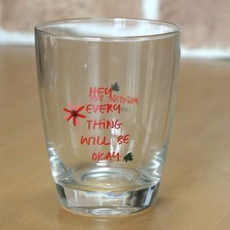 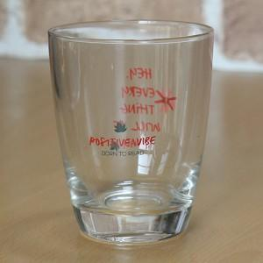 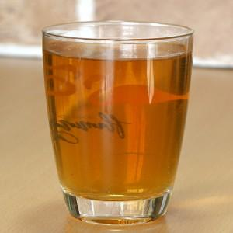

【상세/제작정보】 | 인쇄는 도수나 면적에 따라서 전사비가 추가됩니다. 견적을 따로 문의하셔야합니다. 저희는 실크가아니라 전사지를 부착후 가마에 굽는방식입니다.

【인쇄/포장옵션】 | 실크 / 개별박스

【공급단가】 | 수량 | 300~ | 1,000~ | 2,000~ | 3,000~ | 5,000~
*VAT별도 | 단가 | 3,110원 | 2,990원 | 2,880원 | 2,760원 | 2,690원

【상품 URL】 | https://www.synergygift.co.kr:443/src/goods_detail.php?gdno=8736

